0指标体系
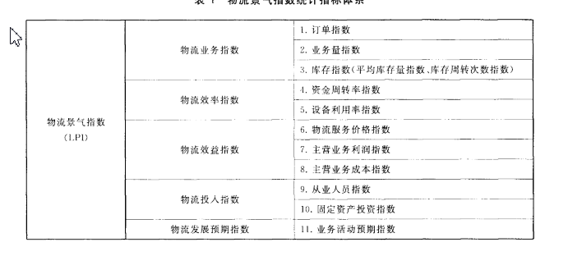
指标大类 | 指标级别 | 指标类别 | 指标名称 | 指标编码 | 指标说明
价格指数 | 分项指标 | 整车指数 | 整车指数
 |  | 零担重货指数 | 零担重货指数
 |  | 零担轻货指数 | 零担轻货指数
 | 综合指标 | 物流运价指数 | 物流运价指数
 | 分项指标 | 物流业务指数 | 订单总量 | LPI００
景气指数 |  | 物流业务指数 | 订单指数 | LPI０１
 |  | 物流业务指数 | 业务量指数 | LPI０２
 |  | 物流业务指数 | 库存指数（平均库存量指数） | LPI０３
 |  | 物流效率指数 | 资金周转率指数 | LPI０４
 |  | 物流效率指数 | 设备利用率指数 | LPI０５
 |  | 物流效益指数 | 物流服务价格指数 | LPI０６
 |  | 物流效益指数 | 主营业务利润指数 | LPI０７
 |  | 物流投入指数 | 从业人员指数 | LPI０８
 |  | 物流投入指数 | 固定资产投资指数 | LPI０９
 |  | 物流发展预期指数 | 业务活动预期指数 | LPI１０
 | 综合指标 | LPI物流景气指数 | LPI物流景气指数 | LPI
仓储指数 | 单项指标 | 期末库存
 |  | 新订单
 |  | 平均库存周期次数
 |  | 从业人员
 | 综合指标 | 仓储指数

